Sheet1
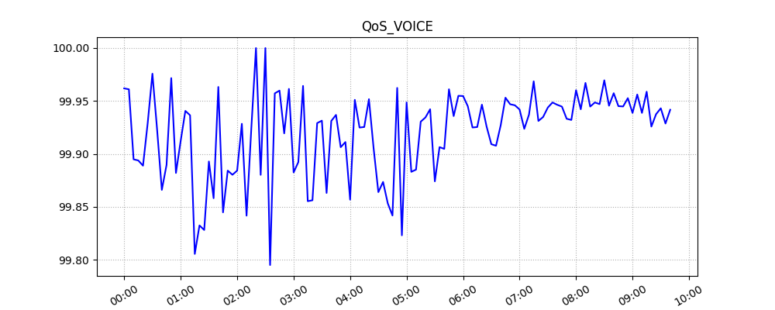
starttime | QoS_VOICE | QoS_IVR | QoS_USSD | QoS_SMS | QoS_DATA | time
1657472400 | 99.961890244 | 100 | 100 | 100 | 99.90990991 | 2022-07-11
1657472700 | 99.96106677 | 100 | 100 | 100 | 99.888636465 | 2022-07-11
1657473000 | 99.894913829 | 100 | 100 | 100 | 99.878383857 | 2022-07-11
1657473300 | 99.893842887 | 100 | 100 | 100 | 99.934080422 | 2022-07-11
1657473600 | 99.888913575 | 90 | 100 | 100 | 99.885515182 | 2022-07-11
1657473900 | 99.92929531 | 100 | 99.769585253 | 100 | 99.908433735 | 2022-07-11
1657474200 | 99.975781061 | 100 | 100 | 100 | 99.871408082 | 2022-07-11
1657474500 | 99.922740149 | 100 | 100 | 100 | 99.877375843 | 2022-07-11
1657474800 | 99.86605947 | 100 | 99.388379205 | 100 | 99.916082535 | 2022-07-11
1657475100 | 99.889594259 | 100 | 100 | 100 | 99.895589917 | 2022-07-11
1657475400 | 99.971639251 | 100 | 100 | 100 | 99.906209892 | 2022-07-11
1657475700 | 99.882040696 | 100 | 100 | 100 | 99.95777027 | 2022-07-11
1657476000 | 99.912229374 | 100 | 100 | 100 | 99.963028006 | 2022-07-11
1657476300 | 99.940652819 | 100 | 100 | 100 | 99.950888911 | 2022-07-11
1657476600 | 99.936507937 | 100 | 100 | 100 | 99.918009067 | 2022-07-11
1657476900 | 99.805573558 | 100 | 100 | 100 | 99.917631918 | 2022-07-11
1657477200 | 99.832495812 | 100 | 100 | 100 | 99.935278303 | 2022-07-11
1657477500 | 99.828178694 | 100 | 99.555555556 | 100 | 99.981671554 | 2022-07-11
1657477800 | 99.892895395 | 100 | 100 | 100 | 99.972774299 | 2022-07-11
1657478100 | 99.85820631 | 100 | 100 | 100 | 99.96685763 | 2022-07-11
1657478400 | 99.963275799 | 100 | 100 | 100 | 99.97100749 | 2022-07-11
1657478700 | 99.844840962 | 100 | 100 | 100 | 99.995008236 | 2022-07-11
1657479000 | 99.884259259 | 100 | 100 | 100 | 99.926424217 | 2022-07-11
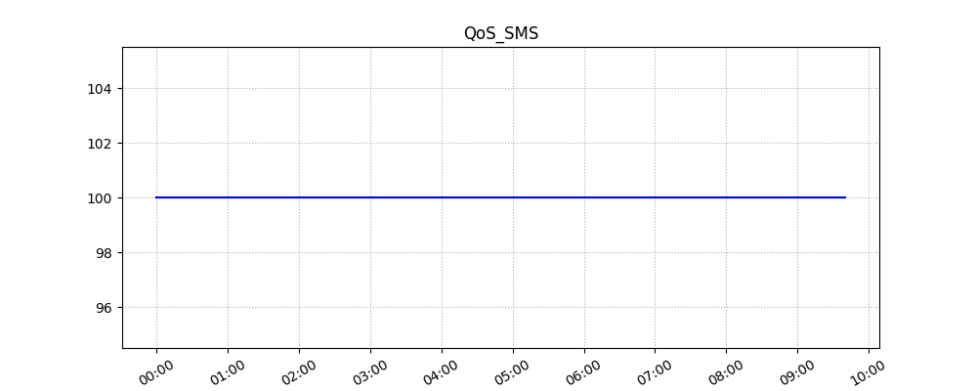
1657479300 | 99.880335062 | 100 | 100 | 100 | 99.949834454 | 2022-07-11
1657479600 | 99.884259259 | 100 | 100 | 100 | 99.974709155 | 2022-07-11
1657479900 | 99.928469242 | 100 | 100 | 100 | 99.984754548 | 2022-07-11
1657480200 | 99.841709537 | 100 | 100 | 100 | 99.964065708 | 2022-07-11
1657480500 | 99.923254029 | 100 | 100 | 100 | 99.968156247 | 2022-07-11
1657480800 | 100 | 100 | 100 | 100 | 99.983028794 | 2022-07-11
1657481100 | 99.880239521 | 100 | 100 | 100 | 99.978030428 | 2022-07-11
1657481400 | 100 | 100 | 100 | 100 | 99.984572663 | 2022-07-11
1657481700 | 99.795081967 | 100 | 100 | 100 | 99.985441134 | 2022-07-11
1657482000 | 99.9572284 | 100 | 100 | 100 | 99.985068684 | 2022-07-11
1657482300 | 99.959807074 | 100 | 100 | 100 | 99.984844658 | 2022-07-11
1657482600 | 99.919452275 | 100 | 100 | 100 | 99.986132939 | 2022-07-11
1657482900 | 99.961419753 | 100 | 100 | 100 | 99.995115279 | 2022-07-11
1657483200 | 99.882537197 | 100 | 100 | 100 | 99.986021155 | 2022-07-11
1657483500 | 99.892318737 | 100 | 100 | 100 | 99.990416866 | 2022-07-11
1657483800 | 99.964247408 | 100 | 100 | 100 | 99.985489722 | 2022-07-11
1657484100 | 99.85538684 | 83.333333333 | 100 | 100 | 99.995182812 | 2022-07-11
1657484400 | 99.856270212 | 100 | 100 | 100 | 99.994944899 | 2022-07-11
1657484700 | 99.929128278 | 100 | 99.583333333 | 100 | 100 | 2022-07-11
1657485000 | 99.931436407 | 100 | 100 | 100 | 99.984516928 | 2022-07-11
1657485300 | 99.863154294 | 100 | 100 | 100 | 100 | 2022-07-11
1657485600 | 99.931176875 | 100 | 100 | 100 | 99.98463587 | 2022-07-11
1657485900 | 99.936868687 | 100 | 99.502487562 | 100 | 99.990073456 | 2022-07-11
1657486200 | 99.906367041 | 100 | 100 | 100 | 99.985517741 | 2022-07-11
1657486500 | 99.911242604 | 100 | 100 | 100 | 100 | 2022-07-11
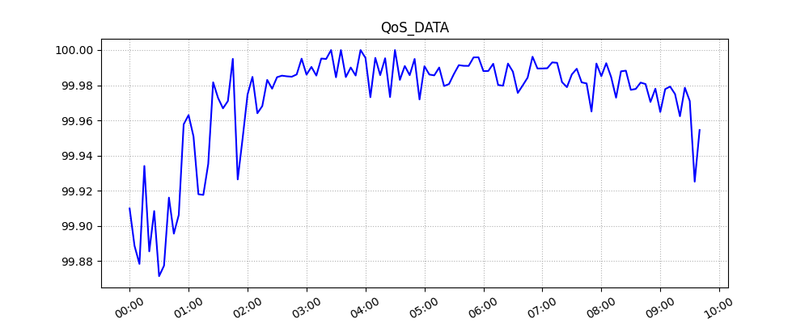
1657486800 | 99.85685657 | 100 | 100 | 100 | 99.995567179 | 2022-07-11
1657487100 | 99.951088286 | 100 | 100 | 100 | 99.973191546 | 2022-07-11
1657487400 | 99.924924925 | 100 | 100 | 100 | 99.995568554 | 2022-07-11
1657487700 | 99.925447316 | 100 | 100 | 100 | 99.98574551 | 2022-07-11
1657488000 | 99.951725803 | 100 | 100 | 100 | 99.995349702 | 2022-07-11
1657488300 | 99.904942966 | 100 | 100 | 100 | 99.973278703 | 2022-07-11
1657488600 | 99.863945578 | 100 | 100 | 100 | 100 | 2022-07-11
1657488900 | 99.87357775 | 100 | 100 | 100 | 99.983037191 | 2022-07-11
1657489200 | 99.853372434 | 100 | 100 | 100 | 99.990941208 | 2022-07-11
1657489500 | 99.841834717 | 100 | 100 | 100 | 99.985714966 | 2022-07-11
1657489800 | 99.962356484 | 100 | 100 | 100 | 99.99495739 | 2022-07-11
1657490100 | 99.82316534 | 100 | 100 | 100 | 99.971910112 | 2022-07-11
1657490400 | 99.948656512 | 100 | 100 | 100 | 99.990824846 | 2022-07-11
1657490700 | 99.88312637 | 100 | 100 | 100 | 99.98606919 | 2022-07-11
1657491000 | 99.885189437 | 100 | 99.775784753 | 100 | 99.985610821 | 2022-07-11
1657491300 | 99.930487974 | 100 | 100 | 100 | 99.990076412 | 2022-07-11
1657491600 | 99.934443425 | 100 | 100 | 100 | 99.979537549 | 2022-07-11
1657491900 | 99.942229925 | 100 | 99.830220713 | 100 | 99.980666989 | 2022-07-11
1657492200 | 99.874134676 | 100 | 100 | 100 | 99.986404423 | 2022-07-11
1657492500 | 99.90645463 | 100 | 100 | 100 | 99.991422199 | 2022-07-11
1657492800 | 99.904786636 | 94.117647059 | 100 | 100 | 99.991038222 | 2022-07-11
1657493100 | 99.961101603 | 100 | 100 | 100 | 99.990997479 | 2022-07-11
1657493400 | 99.935750999 | 100 | 99.889012209 | 100 | 99.995836456 | 2022-07-11
1657493700 | 99.954891094 | 100 | 100 | 100 | 99.995874758 | 2022-07-11
1657494000 | 99.95469219 | 100 | 99.904942966 | 100 | 99.988040185 | 2022-07-11
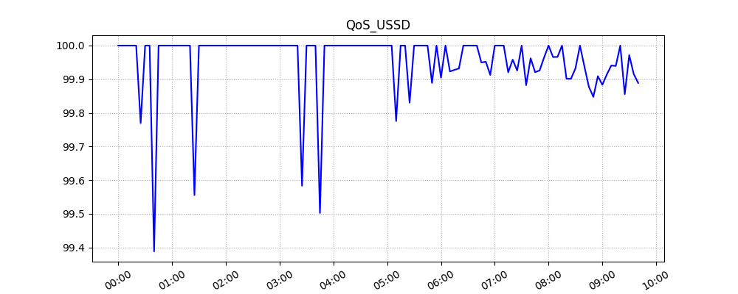
1657494300 | 99.945082376 | 100 | 100 | 100 | 99.988121164 | 2022-07-11
1657494600 | 99.924988279 | 100 | 99.923017706 | 100 | 99.992205464 | 2022-07-11
1657494900 | 99.92540588 | 100 | 99.92769342 | 100 | 99.980138238 | 2022-07-11
1657495200 | 99.94655704 | 100 | 99.931833674 | 100 | 99.979723428 | 2022-07-11
1657495500 | 99.925771971 | 100 | 100 | 100 | 99.992325697 | 2022-07-11
1657495800 | 99.909205196 | 100 | 100 | 100 | 99.987731567 | 2022-07-11
1657496100 | 99.907761233 | 100 | 100 | 100 | 99.975620657 | 2022-07-11
1657496400 | 99.927242819 | 100 | 100 | 100 | 99.97988656 | 2022-07-11
1657496700 | 99.953110805 | 100 | 99.949849549 | 100 | 99.984335226 | 2022-07-11
1657497000 | 99.946945158 | 100 | 99.951853635 | 100 | 99.996213555 | 2022-07-11
1657497300 | 99.945954293 | 100 | 99.912891986 | 100 | 99.989524042 | 2022-07-11
1657497600 | 99.942019182 | 100 | 100 | 100 | 99.989524774 | 2022-07-11
1657497900 | 99.923725772 | 100 | 100 | 100 | 99.989663014 | 2022-07-11
1657498200 | 99.937132823 | 98.461538462 | 100 | 100 | 99.992988361 | 2022-07-11
1657498500 | 99.968577833 | 100 | 99.920508744 | 100 | 99.992746264 | 2022-07-11
1657498800 | 99.93115179 | 100 | 99.958071279 | 100 | 99.98177909 | 2022-07-11
1657499100 | 99.934899686 | 100 | 99.925705795 | 100 | 99.978908145 | 2022-07-11
1657499400 | 99.943799176 | 99.00990099 | 100 | 100 | 99.986166828 | 2022-07-11
1657499700 | 99.948611628 | 100 | 99.882260597 | 100 | 99.989362457 | 2022-07-11
1657500000 | 99.946424251 | 98.648648649 | 99.962249906 | 100 | 99.981625078 | 2022-07-11
1657500300 | 99.944689338 | 98.591549296 | 99.92097985 | 100 | 99.981027548 | 2022-07-11
1657500600 | 99.933239978 | 100 | 99.925953351 | 100 | 99.965056686 | 2022-07-11
1657500900 | 99.932111337 | 100 | 99.964614296 | 100 | 99.992341273 | 2022-07-11
1657501200 | 99.960200223 | 100 | 100 | 100 | 99.985129559 | 2022-07-11
1657501500 | 99.942164773 | 99.047619048 | 99.96596324 | 100 | 99.992526996 | 2022-07-11
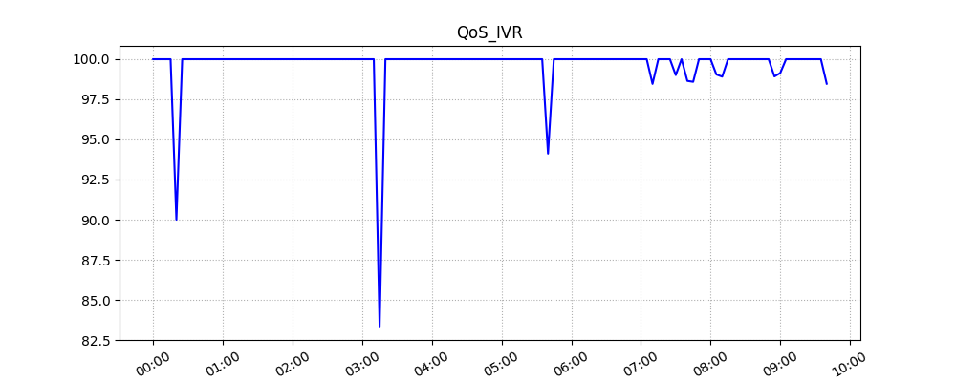
1657501800 | 99.967089475 | 98.913043478 | 99.966261808 | 100 | 99.984622482 | 2022-07-11
1657502100 | 99.944737232 | 100 | 100 | 100 | 99.972910217 | 2022-07-11
1657502400 | 99.948634196 | 100 | 99.901542501 | 100 | 99.987912486 | 2022-07-11
1657502700 | 99.947063305 | 100 | 99.901315789 | 100 | 99.988279877 | 2022-07-11
1657503000 | 99.969569407 | 100 | 99.93220339 | 100 | 99.977374712 | 2022-07-11
1657503300 | 99.945548598 | 100 | 100 | 100 | 99.977891595 | 2022-07-11
1657503600 | 99.957369581 | 100 | 99.937868903 | 100 | 99.981504088 | 2022-07-11
1657503900 | 99.945126388 | 100 | 99.87707437 | 100 | 99.98066811 | 2022-07-11
1657504200 | 99.944851863 | 100 | 99.847560976 | 100 | 99.970492771 | 2022-07-11
1657504500 | 99.952683208 | 98.924731183 | 99.909145972 | 100 | 99.978033243 | 2022-07-11
1657504800 | 99.938736613 | 99.137931034 | 99.883347915 | 100 | 99.96477633 | 2022-07-11
1657505100 | 99.956137946 | 100 | 99.914138523 | 100 | 99.977804905 | 2022-07-11
1657505400 | 99.938746937 | 100 | 99.940810891 | 100 | 99.979245936 | 2022-07-11
1657505700 | 99.958801336 | 100 | 99.939412299 | 100 | 99.97498213 | 2022-07-11
1657506000 | 99.92584919 | 100 | 100 | 100 | 99.962363568 | 2022-07-11
1657506300 | 99.937543074 | 100 | 99.855658199 | 100 | 99.978604286 | 2022-07-11
1657506600 | 99.943122571 | 100 | 99.97145304 | 100 | 99.971055393 | 2022-07-11
1657506900 | 99.928728645 | 100 | 99.915540541 | 100 | 99.925155036 | 2022-07-11
1657507200 | 99.941708266 | 98.473282443 | 99.888888889 | 100 | 99.954559754 | 2022-07-11

